11会計簿 見本
見本1

年度
地区活動費会計記録
 |  |  |  |  |  | ○○ | ○○○地区

年 月 日 | 内訳 |  | 収入額 |  | 支出額 |  | 残高
○年○月○日 | ○○地区活動費 |  | 50,000 |  |  |  | 50,000
○年○月○日 | 会議用資料代(用紙代） |  |  |  | 500 |  | 49,500
○年○月○日 | 自己負担額 300円×20人 |  | 6,000 |  |  |  | 55,500
○年○月○日 | ○○教室材料代 |  |  |  | 25,000 |  | 30,500
○年○月○日 | ○○教室講師料 |  |  |  | 5,500 |  | 25,000
 |  |  |  |  |  |  | 25,000
 |  |  |  |  |  |  | 25,000
※注意！
地区活動費は、地区の皆さんとの活動費です。
打ち合わせなど保健推進員のみの集まりで、飲食等に使用しないでください。
地区活動費内で活動できるよう調整してください。
活動費に不足が生じる場合は、運営員会で活動費の増額について協議し、承認を得ることが必要です。1月31日までに事務局にご相談ください。
 |  |  |  |  |  |  | 25,000
 |  |  |  |  |  |  | 25,000
 |  |  |  |  |  |  | 25,000
 |  |  |  |  |  |  | 25,000
 |  |  |  |  |  |  | 25,000
 |  |  |  |  |  |  | 25,000
 |  |  |  |  |  |  | 25,000
 |  |  |  |  |  |  | 25,000
 |  |  |  |  |  |  | 25,000
 |  |  |  |  |  |  | 25,000
 |  |  |  |  |  |  | 25,000
合 計 |  |  | 56,000 |  | 31,000 |  | 25,000

 |  | 収入総額 |  | 56,000
 |  | 支出総額 |  | 31,000
 |  | 残 高 |  | 25,000

12領収書つづり 見本
見本2-1

事業名（●●●● ） 地区（●●● ）
開催日 | 令和●年 ●月 ●日 （● ）
項目 | 収入 ・ 支出
（領収書綴り）

領収証
令和●年●月●日
湖西市保健推進員会 様
金 ￥5,500－
但し ●●●●講師料
上記正に領収いたしました 住所 ●●●●●
氏名 ●●●●● 印

12領収書つづり 見本 (2)
見本2-2

事業名（●●●● ） 地区（●●● ）
開催日 | 令和●年 ●月 ●日 （● ）
項目 | 収入 ・ 支出
（領収書綴り）

自己負担額 ３００円×２０人＝６，０００円

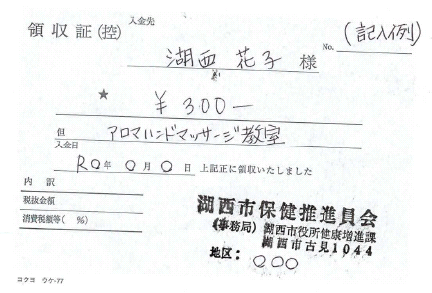

※参加者へ発行した領収書の控えを添付
※収入と支出は分けて作成する。

